s1-1
 | 점선잇기 인게임 위치값
no | 파일명 | 크기(W, H) |  | 좌상좌표(X, Y) |  | open GL |  | 설명 | 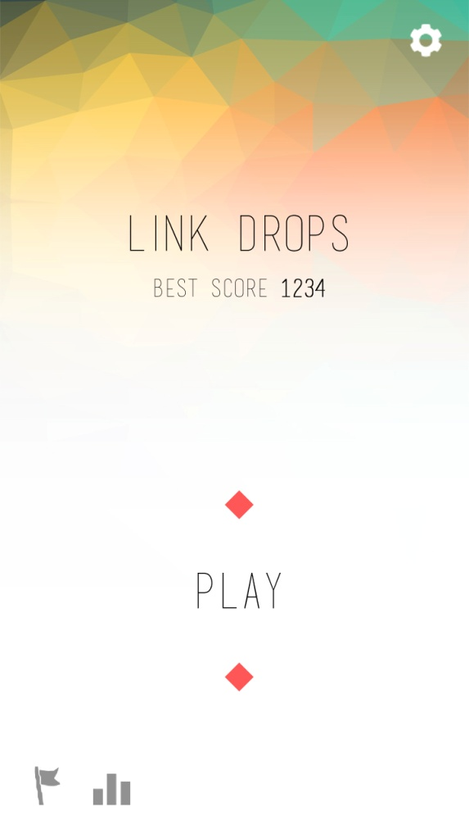
 |  | W | H | X | Y | X | Y
1 | 20150306_scene1미리보기.jpg
2 | s1_btn_set_up.png | 50 | 50 | 629 | 37
3 | s1_title.png | 336 | 58 | 200 | 330
4 | s1_btn_play_up.png | 130 | 58 | 303 | 878
5 | 랜덤도형 출력위치1(위) |  |  | 345 | 751
6 | 랜덤도형 출력위치2(아래) |  |  | 345 | 1015
7 | 베스트스코어 출력정보 | basic title | 37.5px | 237 | 427 |  |  | 숫자만 볼드
8 | s1_btn_ach_up.png | 42 | 62 | 52 | 1175
9 | s1_btn_rank_up.png | 60 | 50 | 143 | 1186
10

s2-1
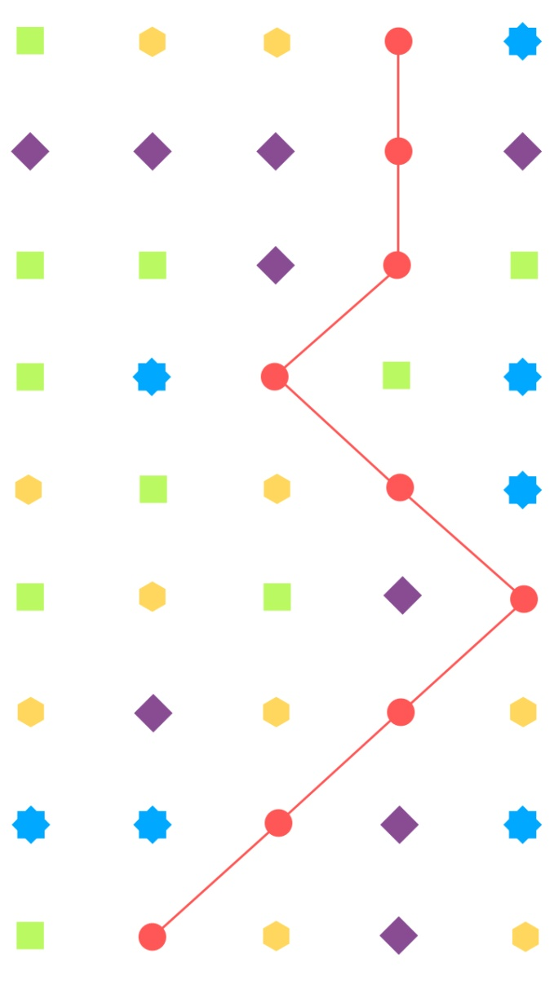
 | 점선잇기 인게임 위치값
no | 파일명 | 크기(W, H) |  | 최초좌상좌표(X, Y) |  | 오브젝트 간격 |  | 설명
 |  | W | H | X | Y | X | Y
1 | 20150302_점선긋기_화면2 미리보기.jpg
2 | dot_blue.png | 50 | 50 | 21 | 35 | 120 | 102
3 | dot_green.png | 50 | 50
4 | dot_pink.png | 50 | 50
5 | dot_purple.png | 50 | 50
6 | dot_yellow.png | 50 | 50

